Tabelle1
Berechnungsbeispiel Festzelt
Personenanzahl in Abhängigkeit von der Zeltgröße und diversen Einbauten:

Zur Kontrolle, ob die zur Verfügung stehenden Flächen für die Höchstzahl an gleichzeitig im Festzelt anwesenden Personen ausreichend ist, werden die einzelnen Bemessungsflächen ermittelt. Die Bemessungsflächen werden mit der höchstzulässigen Anzahl an Personen je m² Bemessungsfläche multipliziert (*).

Pos.Nr. |  | Länge [m] | Breite [m] |  | Fläche [m²]
 | Festzelt | 50.5 | 25.5 |  | 1287.8

Höchstzahl an gleichzeitig im Festzelt anwesenden Personen |  |  |  |  | 1600

Pos.Nr. |  |  | Breite [m] | Anzahl | Breite insgesamt [m]
 | Notausgänge |  | 2.5 | 5 | 12.5
 | Notausgänge |  | 2 | 2 | 4.0
Notausgänge insgesamt |  |  |  | 7 | 16.5

Pos.Nr. | Flächen (lt. Plan) | Länge [m] | Breite [m] | Anzahl | Fläche [m²]
 | Flächen, die nicht für den Aufenthalt von Teilnehmern bestimmt sind: (Fluchtwege, Szenenflächen, Bereiche für Speisenzubereitung, Ausschank, Service, Verkauf, u.ä)
1 | Schank | 14.0 | 2.5 | 3 | 105.0
2 | Bar | 4.0 | 2.5 | 3 | 30.0
3 | Szenenflächen (Bühne, Tanzboden) | 8.0 | 6.0 | 2 | 96.0
4 | Fluchtwege quer | 25.5 | 2.5 | 2 | 127.5
4 | Fluchtwege längs | 7.0 | 2.0 | 2 | 28.0
4 | Fluchtwege längs | 38.5 | 2.5 | 1 | 96.3

 | Flächen, die für den Aufenthalt von Teilnehmern bestimmt sind (Bemessungsflächen): |  |  |  |  | max. mögl. Anzahl an Personen
 | Flächen für Sitzplätze an Tischen od. für Austellungsflächen (1 Pers. je m²)(*):
 | - | - | - | - | 0.0 | 0

 | Flächen für Sitzplätze in Reihen und Biertischgarnituren (2 Pers. je m²)(*):
5 | Biertischgarnituren (2 Pers. je m²) | 8.4 | 4.4 | 6 | 221.8 | 444
5 | Biertischgarnituren (2 Pers. je m²) | 6.3 | 4.4 | 6 | 166.3 | 333

 | Flächen für Plätze an Stehtischen (3 Pers. je m²)(*):
6 | Stehtische (3 Pers. je m²) | 8.3 | 4.0 | 2 | 66.4 | 199
6 | Stehtische (3 Pers. je m²) | 14.0 | 2.0 | 2 | 56.0 | 168

 | Flächen für Stufenreihen (2 Pers. je lfm)(*):
 | - | - | - | - | 0.0 | 0

 | restliche Flächen - Stehplatzflächen (3 Pers. je m²)(*):
 | Rest (3 Pers. je m²) |  |  |  | 294.5 | 884

Gesamtfläche Festzelt / max. mögliche Anzahl an Personen |  |  |  |  | 1287.8 | 2027

Unter Berücksichtigung der maximalen Teilnehmerdichte(*) ist somit Platz für |  |  |  |  |  | 2027
Personen vorhanden (max. mögliche Anzahl an Personen).
Für die Höchstzahl an gleichzeitig im Festzelt anwesenden Personen stehen somit |  |  |  |  |  | ausreichend
Flächen zur Verfügung.
(*): Bemessung der Teilnehmerdichte gemäß § 5 StVVO

Festzelt - Planliche Darstellung (Grundrissplan):
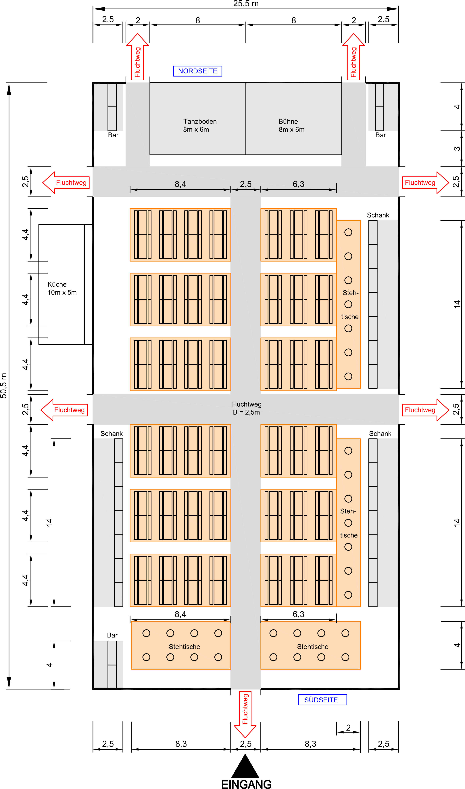

2
2
3
3
4
4

5
5
1

6
4

6

5
5

1
1

4

6
6
2

 | Höchstzahl an gleichzeitig anwesenden Personen im Festzelt: |  |  |  |  | 1600

